关系图
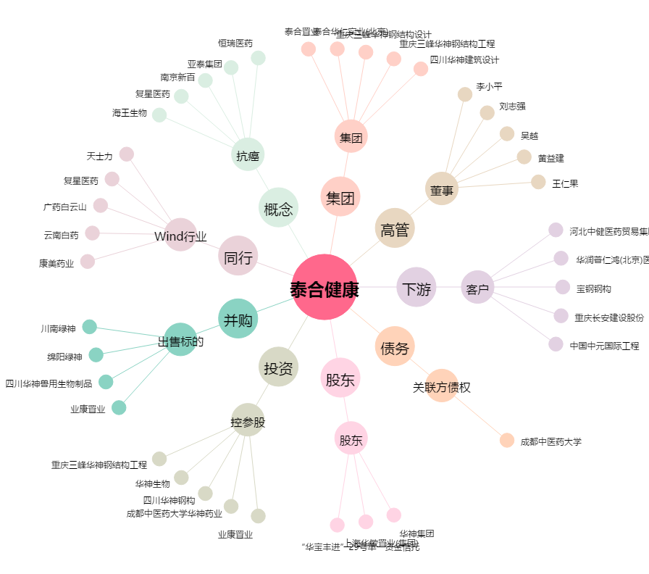
泰合健康[000790.SZ] - 关系概览图

